Лист1
Тестировании главной страницы сайта «Центр образования и воспитания» https://sosh-doy.ru/
Датаначала: 25.05.2025г. | Дата окончания (защита проекта): 17.06.2024г.
Введение: Ребята, вопросы и тест-план закончили за 1ю неделю, пора поднажать, времени мало, но теперь нам никто не мешает, и не тормозит. | В рамках: | 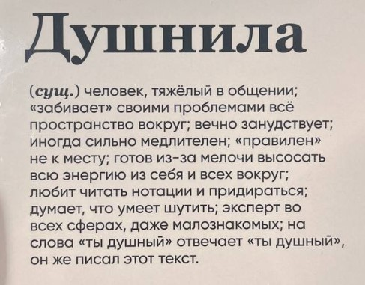 ЗА рамками: Обращение на ВЫ, и прочий выпендреж! Быть душным!

Риски: Неправильные/изменяющиеся приоритеты Некорректная оценка трудозатрат Короткий срок триалки Testrail | РЕСУРСЫ: Excel RedMine Testrail (триалка_17.06!!!) Excel Screenshots / Lightshot | Окружение и инструменты: работаем только на винде, никаких макосев! Google Chrome/фаерфокс!

Предложения: Даешь идею!? Надо про майнд-карту не забыть | ВРЕМЯ: Составление тест плана 12 часов 07.06.2024-08.06.2024 Выполнение тестирования 24 часа 10.06.2024-11.06.2024 Анализ тестирования 4 часа 12.06.2024-14.06.2024 Подведение итогов 0.5-1.5 часа дейли !!! 14.06.2024-16.06.2024

Посматриваем по-чаще в сей дашборд ребяты!

